型変換ルール
変換ルール定義書 — 型変換ルール（Phase 1成果物③）
No. | sinops適用データ | sinops適用項目 | sinops型/桁 | TRIALデータ | TRIAL項目 | TRIAL型 | 変換ロジック | 具体例 | 注意事項・エッジケース
1 | item_mst.txt | 商品コード | 文字/100 | PRODUCTS | JAN(1) | 文字/20 | 右端13桁を取得 | TRIAL '00000000001234567890' → sinops「1234567890」 | 対象商品は西友か、トライアルが区別できるか、 sinopsへには西友商品しか送付しないか | 対象商品は西友か、トライアルが区別できるか、 sinopsへには西友商品しか送付しないか
(item_mst.txt)サンプルデータ
0000000002905,ぶどう（原料）, ,,94,9417,94175130,0,,0,0,,,0,0,1
0000001000078,きゅうり １本,１ホン ,,94,9401,94010303,0,,0,0,,,0,0,1
0000001000368,きゅうり ３本パック,１パック ,,94,9401,94010306,0,,0,0,,,0,0,1
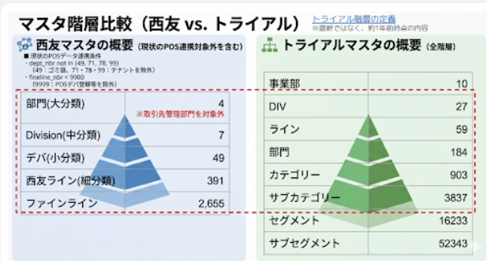
2 | item_mst.txt | 商品名 | 文字/100 | PRODUCTS | 商品名称(漢字)(3) | 文字/32 | 直接マッピング可 | TRIAL 'ぶどう（原料）' → sinops「ぶどう（原料）」
3 | item_mst.txt | 容量 | 文字/100 | PRODUCTS | 規格名称(漢字)(8) | char/100 | 直接マッピング可 | TRIAL '１パック' → sinops「１パック」 | 空白可能
4 | item_mst.txt | メーカーコード | 文字/100 | ― | ― | ― | 固定値設定 | TRIAL 'NULL' → sinops「NULL」 | 2026/7/7岩瀬慶則: 自動発注の基本商品マスタ連携で、メーカーコードについては、現状通りブランクでの連携をお願い致します。
5 | item_mst.txt | 大分類コード | 文字/100（固定長） | PRODUCTS LINES DIVISIONS | ディビジョンコード(1) | 文字/4 | 大分類(階層0)：ディビジョンのみ | 0：TRIAL '0011' → sinops「11」 | 部門(sinops:2桁、TRIAL：4桁) PRODUCTS.部門コード ⇒LINES.ラインコード ⇒DIVISIONS.ディビジョンコード
6 | item_mst.txt | 中分類コード | 文字/100（固定長） | PRODUCTS LINES DIVISIONS | ディビジョンコード(1)+部門コード(13) | 文字/8 | 中分類(階層1)：ディビジョンコード+部門コード(4+4=8桁) | 1：TRIAL '00110001' → sinops「1101」 | 部門+中分類(sinops:2桁+2桁、TRIAL：4桁+4桁) (PRODUCTS.部門コード ⇒LINES.ラインコード ⇒DIVISIONS.ディビジョンコード)+PRODUCTS.部門コード
7 | item_mst.txt | 小分類コード | 文字/100（固定長） | PRODUCTS LINES DIVISIONS | ディビジョンコード(1)+部門コード(12)+ミニ部門コード(13) | 文字/12 | 小分類(階層2)：ディビジョンコード+部門コード+ミニ部門コード(4+4+4=12桁) | 2：TRIAL '001100010201' → sinops「11010201」 | 部門+中分類 +小分類(sinops:2桁+2桁+4桁、TRIAL：4桁+4桁+4桁) (PRODUCTS.部門コード ⇒LINES.ラインコード ⇒DIVISIONS.ディビジョンコード)+PRODUCTS.部門コード+PRODUCTS.ミニ部門コード
8 | item_mst.txt | 細目コード | 文字/100（固定長） | PRODUCTS | 品目コード(15) | 文字/4 | 固定値設定 | sinops「0」 | 「0」をデフォルト設定。
9 | item_mst.txt | 入荷期限日数 | 整数値/5 | ― | ― (TRIAL上に項目なし) | ― | 固定値設定 | sinops「0」 | 「0」をデフォルト設定。空白可能
10 | item_mst.txt | 販売許容日数 | 整数値/5 | ― | ― (TRIAL上に項目なし) | ― | 販売許容日数＝出荷限界期間－期限・販売期限 | sinops「0」 | 賞味期限日数を基に、西友商品マスタと同じロジックで「出荷限界期間」と「期限・販売期限」を算出し、販売許容日数（＝出荷限界期間－期限・販売期限）を生成したうえで、sinopsへ連携をお願いします。
11 | item_mst.txt | 賞味期限日数 | 整数値/5 | PRODUCTS | 有効期間(29) | 整数値/8 | 直接マッピング可？ | TRIAL '18' → sinops「18」 | 単位：1(日)⇒何日 単位：2(月)⇒何月*30 単位：3(年)⇒何年*365 単位：9(無)⇒0 日数に転換して、設定する
12 | item_mst.txt | 発注開始日 | 日付/8 | PRODUCTS | ― | ― | ― | ― | 基本情報としてはなし。空白可能。 （店別商品マスタの中で管理）
13 | item_mst.txt | 発注終了日 | 日付/8 | PRODUCTS | ― | ― | ― | ― | 基本情報としてはなし。空白可能。 （店別商品マスタの中で管理）
14 | item_mst.txt | 内箱入り数 | 整数値/4 | PRODUCTS | ― | ― | 固定値設定 | sinops「0」 | 2026/7/10岩瀬慶則: 固定値0で設定お願いします
15 | item_mst.txt | 外箱入り数 | 整数値/4 | PRODUCTS | ― | ― | 固定値設定 | sinops「0」 | 2026/7/10岩瀬慶則: 固定値0で設定お願いします
16 | item_mst.txt | 発注単位 | 整数値/8 | PRODUCTS | 基本発注単位数(53) | int/8 | 直接マッピング可 | TRIAL '12' → sinops「12」 | 「発注勧告数は発注単位の整数倍となります」 sinopsは発注単位ではなくて、発注単位数ではないか？ 店別商品マスタの発注単位が優先されます。 店舗によって、違う商品があるので、店別商品マスタの中で管理するには可能ですか？

